Graphique1
 | 600 | 800 | 1000 | 1200 | 1400 | 1600 | 1800 | 2000
3,0 mm | 775 | 700 | 650 | 600 | 575 | 550 | 525 | 500
4,0 mm | 1050 | 950 | 875 | 825 | 780 | 740 | 710 | 685
5,0 mm | 1300 | 1180 | 1100 | 1025 | 975 | 930 | 900 | 875
6,0 mm | 1475 | 1375 | 1300 | 1225 | 1175 | 1125 | 1075 | 1025
8,0 mm | 1850 | 1700 | 1600 | 1525 | 1475 | 1425 | 1375 | 1325
9,5 mm | 2050 | 1950 | 1850 | 1750 | 1675 | 1625 | 1575 | 1525
12,0 mm | 2050 | 2050 | 2050 | 2050 | 2000 | 1950 | 1875 | 1800

Raw data
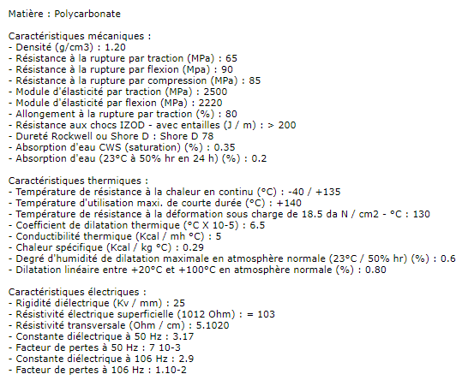
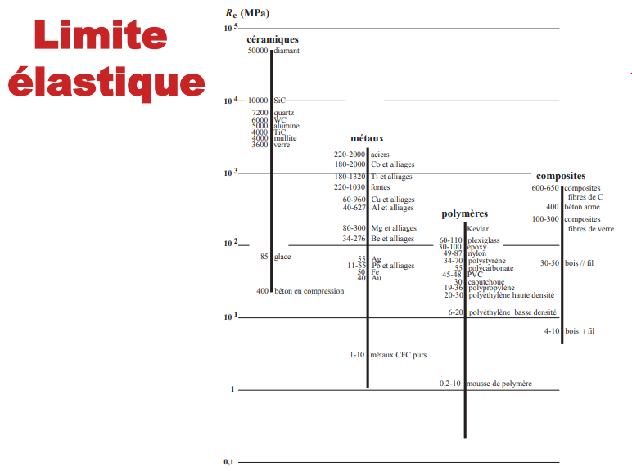
Caractéristique Polycarbonate

TIPE GLEN
a |  |  |  |  |  |  |  |  | CALCUL DE LA FLECHE MAXIMALE DE LA PLAQUE (au point L/2)
Coefficient de charge q (N/m) | 1766 N/m | Charge uniformément répartie | 2649 N (Effort total) |  | Moments quadratique (mm 4) | #VALUE! | Longueur plaque (m) | 1.50 m
Coefficient de sécurité (S) | 3 | Masse totale | 270 kg |  | b (mm) | x
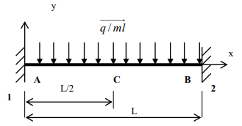
E (Mpa) Module d'Young | 2220 Mpa | g | 9.81 |  | h (mm) | x
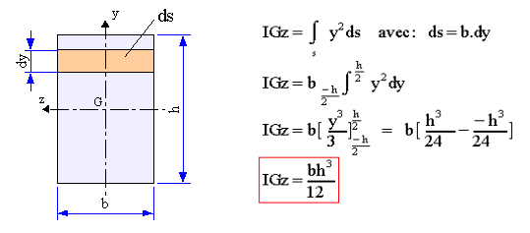

FLECHE MAXIMALE | #VALUE!

Caractéristique polycarbonate

Calcul contrainte maximale

sigma max (contrainte maximle) (Mpa ou N/mm) | #VALUE!
Mfz Maxi (N/m)
Igz |  | module de flexion (mm3) | #VALUE!
ν (y maxi)

Condition de résistance
Re (Mpa) limite elastique | 55 Mpa |  |  | Rp 300 N/mm2

